スポンサー公告
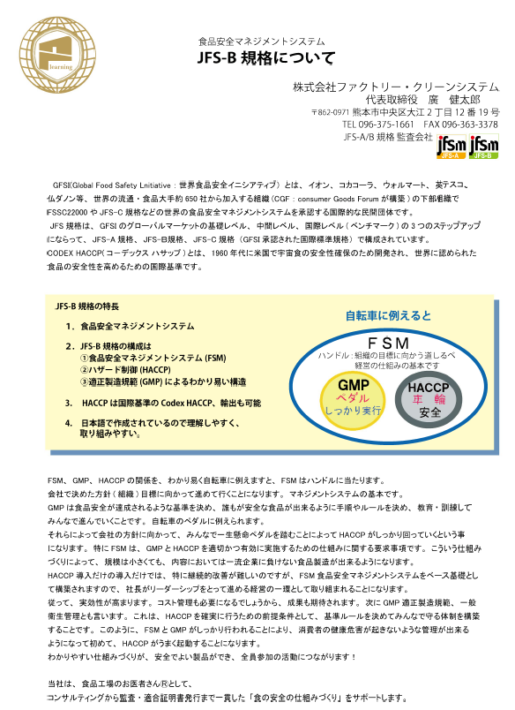
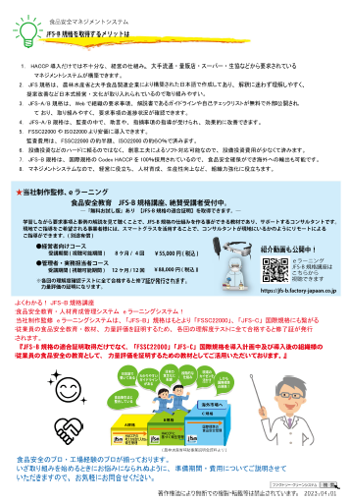
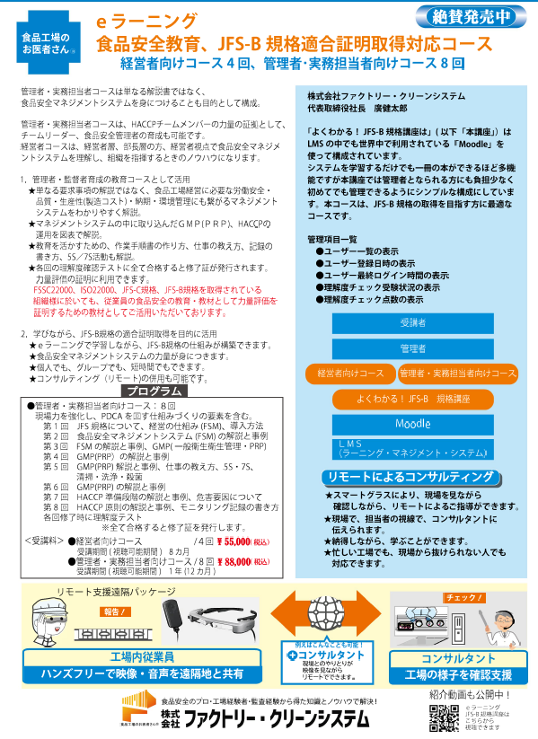
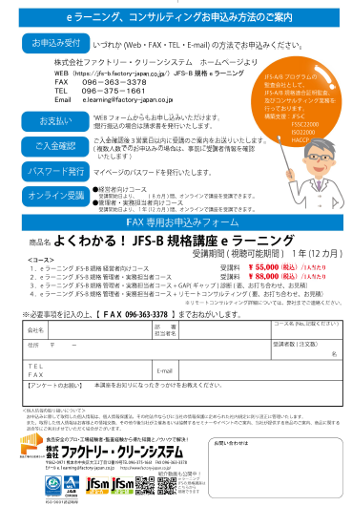

25 ノロウイルス関連情報
ノロウイルス指数平年同等 散発事故発生 |  |  |  |  |  |  |  | 出典:東京都感染症情報センター
 |  |  |  |  |  |  |  | （最近５年間の週値の比較） ノロウイルスの感染周期は4年ですね 前回は2018年

東京都は レベル 2 全国平均 (レベル2) 4.98

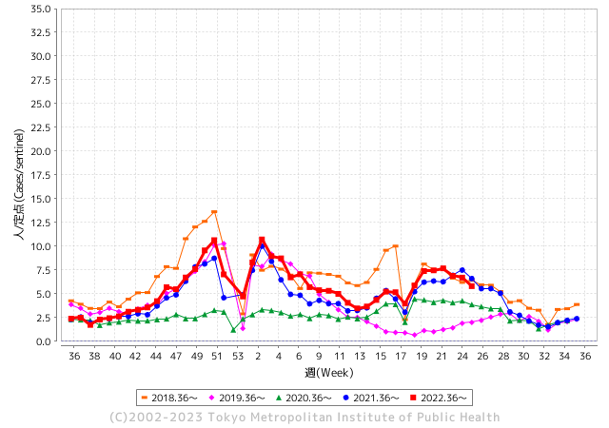
散発事故事例の報告例年より増加している。

 |  |  |  |  |  |  |  |  |  |  |  | レベル5

 |  |  |  |  |  |  |  |  |  |  |  | レベル4

 |  |  |  |  |  |  |  |  |  |  |  | レベル3

 |  |  |  |  |  |  |  |  |  |  |  | レベル2
GⅡ 24週 0例 |  |  |  |  | GⅡ 25週 0例 |  |  |  |  |  |  | レベル1
地方衛生研究所情報 |  |  | 傾向 |  | 出典：地方衛生研究所ネットワーク
★数年間で二番目に高い比率でノロウイルスが流行 |  |  |  |  |  |  |  | http://idsc.tokyo-eiken.go.jp/diseases/gastro/gastro/
 |  |  |  | 流行警報 | 警戒警報
 | 2023-07-02 |  | 低散発 | 定点観測値 |  | ▲:減少 | 今週のニュース（Noroｖｉｒｕｓ） (6/26-7/2)
先週
今週
都道府県名 | 流行 ☆増加 ★減少☆★1つで約1ポイント |  |  | 2023/24週 | 2023/25週 | 対前週 | 大量発症事故（業種／内容） 今週 , 先週 |  |  |  | ニュースソース | 日時
北海道 | ★ |  |  | 2.99 | 2.39 | ▲ 0.60 | 旭川の保育所でノロ：北海道新聞デジタル 旭川市保健所は２２日、市内の保育所で園児１１人が下痢や嘔吐（おうと）など感染性胃腸炎とみられる症状を訴え、このうち２人からノロウイルスを検出したと ... |  |  |  | 北海道新聞 | 2023-06-22 | 北海道
青森県 | ★ |  |  | 3.84 | 3.34 | ▲ 0.50 |  |  |  |  |  |  | 青森県
岩手県 | ★ |  |  | 6.55 | 5.4 | ▲ 1.15 |  |  |  |  |  |  | 岩手県
宮城県 | ★ |  |  | 4.58 | 3.53 | ▲ 1.05 |  |  |  |  |  |  | 宮城県
秋田県 | ★ |  |  | 2.82 | 2.38 | ▲ 0.44 |  |  |  |  |  |  | 秋田県
山形県 | ★ |  |  | 5 | 3.96 | ▲ 1.04 |  |  |  |  |  |  | 山形県
福島県 | ★ |  |  | 4 | 3.67 | ▲ 0.33 |  |  |  |  |  |  | 福島県
茨城県 | ★ |  |  | 5.27 | 5.01 | ▲ 0.26 |  |  |  |  |  |  | 茨城県
栃木県 | ★ |  |  | 2.4 | 2.21 | ▲ 0.19 |  |  |  |  |  |  | 栃木県
群馬県 | ★ |  |  | 6.46 | 5.69 | ▲ 0.77 |  |  |  |  |  |  | 群馬県
埼玉県 | ★ |  |  | 8.46 | 8.09 | ▲ 0.37 |  |  |  |  |  |  | 埼玉県
千葉県 | ★★ |  |  | 7.74 | 6.08 | ▲ 1.66 |  |  |  |  |  |  | 千葉県
東京都 | ★ |  |  | 6.7 | 5.81 | ▲ 0.89 |  |  |  |  |  |  | 東京都
神奈川県 | ★ |  |  | 5.96 | 4.71 | ▲ 1.25 | 厚木の飲食店で食中毒 男性５人が下痢、腹痛など | カナロコ by 神奈川新聞 ノロウイルス食中毒、警戒情報発令 神奈川、１カ月早く · 毒キノコ「ツキヨタケ」で食中毒 秦野の男性、一時入院 · 猛毒キノコ「カエンタケ」神奈川に広がる ... |  |  |  | カナロコ | 2023-06-23 | 神奈川県
新潟県 | ★★ |  |  | 6.56 | 5.13 | ▲ 1.43 |  |  |  |  |  |  | 新潟県
富山県 | ★ |  |  | 6.07 | 5.45 | ▲ 0.62 |  |  |  |  |  |  | 富山県
石川県 | ★ |  |  | 5.86 | 5.24 | ▲ 0.62 |  |  |  |  |  |  | 石川県
福井県 | ★ |  |  | 6.08 | 5.84 | ▲ 0.24 |  |  |  |  |  |  | 福井県
山梨県 | ★ |  |  | 5.29 | 4.29 | ▲ 1.00 |  |  |  |  |  |  | 山梨県
長野県 | ★★★ |  |  | 9.56 | 6.3 | ▲ 3.26 |  |  |  |  |  |  | 長野県
岐阜県 | ★★ |  |  | 5.68 | 3.6 | ▲ 2.08 |  |  |  |  |  |  | 岐阜県
静岡県 | ★ |  |  | 5.73 | 4.56 | ▲ 1.17 | 6月14日、静岡県御前崎市の寿司店で、マグロやエビ、ホタテなどの寿司や刺身を食べた男女11人が、下痢や発熱、嘔吐などの症状を訴えました。患者6人、当該店舗で調理をしていた2人、店のトイレ便座からノロウイルスが検出されたとのことです。県は食中毒と断定し、当該店舗を当面の間、営業禁止処分とするとともに、重要な予防方法として調理前やトイレ後の石鹸を使った手洗いを呼びかけています。 |  |  |  | 食環研 | 2023-06-22 | 静岡県
愛知県 | ★ |  |  | 5.6 | 4.6 | ▲ 1.00 |  |  |  |  |  |  | 愛知県
三重県 | ★ |  |  | 7.82 | 6.89 | ▲ 0.93 |  |  |  |  |  |  | 三重県
滋賀県 | ☆ |  |  | 3.81 | 4.14 | 0.33 |  |  |  |  |  |  | 滋賀県
京都府 | ★ |  |  | 4.65 | 3.55 | ▲ 1.10 |  |  |  |  |  |  | 京都府
大阪府 | ★ |  |  | 4.4 | 3.71 | ▲ 0.69 |  |  |  |  |  |  | 大阪府
兵庫県 | ★ |  |  | 6.1 | 5.75 | ▲ 0.35 |  |  |  |  |  |  | 兵庫県
奈良県 | ★ |  |  | 5.56 | 5.29 | ▲ 0.27 |  |  |  |  |  |  | 奈良県
和歌山県 | ★ |  |  | 3.7 | 3.33 | ▲ 0.37 |  |  |  |  |  |  | 和歌山県
鳥取県 | ★★ |  |  | 8.37 | 6.63 | ▲ 1.74 |  |  |  |  |  |  | 鳥取県
島根県 | ★ |  |  | 5.35 | 5.17 | ▲ 0.18 |  |  |  |  |  |  | 島根県
岡山県 | ☆ |  |  | 4.69 | 4.78 | 0.09 |  |  |  |  |  |  | 岡山県
広島県 | ★ |  |  | 5.1 | 4.77 | ▲ 0.33 |  |  |  |  |  |  | 広島県
山口県 | ★★ |  |  | 6.02 | 4.33 | ▲ 1.69 |  |  |  |  |  |  | 山口県
徳島県 | ★ |  |  | 4.3 | 4.22 | ▲ 0.08 |  |  |  |  |  |  | 徳島県
香川県 | ★★ |  |  | 7.32 | 5.21 | ▲ 2.11 |  |  |  |  |  |  | 香川県
愛媛県 | ★ |  |  | 7.14 | 6.95 | ▲ 0.19 |  |  |  |  |  |  | 愛媛県
高知県 | ★ |  |  | 3 | 2.35 | ▲ 0.65 |  |  |  |  |  |  | 高知県
福岡県 | ★ |  |  | 7.01 | 6.84 | ▲ 0.17 |  |  |  |  |  |  | 福岡県
佐賀県 | ★ |  |  | 2.43 | 2.22 | ▲ 0.21 |  |  |  |  |  |  | 佐賀県
長崎県 | ☆ |  |  | 2.11 | 2.59 | 0.48 |  |  |  |  |  |  | 長崎県
熊本県 | ★★ |  |  | 9.34 | 7.76 | ▲ 1.58 |  |  |  |  |  |  | 熊本県
大分県 | ★ |  |  | 9.94 | 9.17 | ▲ 0.77 |  |  |  |  |  |  | 大分県
宮崎県 | ☆ |  |  | 6.5 | 6.89 | 0.39 |  |  |  |  |  |  | 宮崎県
鹿児島県 | ★ |  |  | 4.98 | 3.83 | ▲ 1.15 |  |  |  |  |  |  | 鹿児島県
沖縄県 | ★ |  |  | 2.94 | 2.58 | ▲ 0.36 |  |  |  |  |  |  | 沖縄県
全国 | ★ |  |  | 5.79 | 4.98 | ▲ 0.81
 |  |  |  |  |  |  |  |  |  |  | 0 | 0
 |  |  |  | 今週 |  |  | 管理レベル「2」
 |  | 先週に比べて全国平均は |  |  |  | 4.98 | ：先週より | ▲ 0.81
 |  | 東京都は |  |  |  | 5.81 | ：先週より | ▲ 0.89
 |  | 最高指数は |  |  | 大分県 | 9.17 | 全国で10.00を超える都道府県数は |  | 0ヶ所 | 増減 | 0

2 | 9-10月、4月以降 施設の所在市町村で流行・ 食中毒が報告される 定点観測値が5.00前後 |  |  |  |  | 【情報共有】 週間・情報収集/情報は毎週確認する 【常設】 嘔吐物処理セットの配備 【体調管理】従業員の健康状況を徹底し、不良者は調理・加工ラインより外す

25 衛生訓話
今週のお題(食品材料を受け入れる時は、表面温度を測り記録しましょう)
なぜ 毎回検品(食材受入)の時に表面温度を測るのでしょうか?
↓ 職場の先輩は以下のことを理解して わかり易く 指導しましょう ↓
HACCPの考え方を理解することが法令
 |  | ★豆腐の受入れ温度基準を１０℃未満と設定したのに、 １０℃以上で納入されていたとすれば、規格外の材料を使って しまうことになる。 ★配送車の保冷状態や温度管理は、業者任せで良いのか。 ★不良な材料を受け入れて、もしも異常が発生したら材料メーカーや配送担当者が責任を取ってくれますか？ 違いますよね！ ★規定した材料を受け入れ、使用すると設定したところから、 全ての責任は、調理加工者や食品製造者が負うことになるのです。だから温度を測り記録するルールが必須なのです。
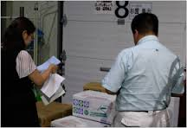

温度は見た目では分らない

記録することより何故記録するかが重要

 | 温度管理は大変重要なお仕事です。責任をもってしっかりやりましょう(異常時には上司に報告しルールに従います。)

 | 保存温度基準 参考にしたものは大量調理施設衛生管理マニュアルです。
 | http://www.mhlw.go.jp/file/05-Shingikai-11121000-Iyakushokuhinkyoku-Soumuka/0000155509.pdf
 | ・冷凍食品 -１５℃以下 ・生鮮魚介類（生食用鮮魚類を含む） ５℃以下 ・液卵 ８℃以下 ・殻付卵 １０℃以下 ・食肉、牛乳、生食用カキ、ゆでだこ等 １０℃以下 ・乳・濃縮乳・脱脂乳・クリーム １０℃以下 ・非加熱食肉製品 １０℃以下 ・チョコレート・ナッツ類・バター・チーズ １５℃以下
温度計は正しい温度を示していますか?

 | 今年の通常国会で、ＨＡＣＣＰが制度化されます。施行は、公布後2年を超えない範囲内において政令で定める日となっており、経過措置として施行日から１年間の猶予期間が設定されています。 今からはじめれば問題ないHACCP義務化対策のひとつです。

25 感染症統計
届出感染症 第三類 腸管出血性大腸菌 |  |  |  |  |  |  |  |  |  |  |  |  |  | 届出感染症 第三類 細菌性赤痢菌
全国 報告数推移 医療機関からの届出数 |  |  |  |  |  |  |  |  |  |  |  |  |  | 全国 報告数推移 届出患者数（人）
 | 1月 | 2月 | 3月 | 4月 | 5月 | 6月 | 7月 | 8月 | 9月 | 10月 | 11月 | 12月 | 合計 |  | 1月 | 2月 | 3月 | 4月 | 5月 | 6月 | 7月 | 8月 | 9月 | 10月 | 11月 | 12月 | 合計
12-21年月平均 | 68 | 56 | 67 | 103 | 188 | 402 | 615 | 875 | 565 | 364 | 207 | 135 | 3,640 | 12-21年月平均 | 8 | 9 | 13 | 7 | 9 | 9 | 8 | 12 | 10 | 20 | 12 | 12 | 131
 |  |  |  |  |  | 今週 |  |  |  |  |  |  |  |  |  |  |  |  |  | 今週
 |  |  |  |  |  | 102 |  |  |  |  |  |  |  |  |  |  |  |  |  | 1
2023年 | 82 | 62 | 99 | 112 | 224 | 367 |  |  |  |  |  |  |  | 2023年 | 1 | 1 | 4 | 2 | 2 | 5
2022年 | 81 | 39 | 72 | 89 | 258 | 416 | 554 | 568 | 578 | 337 | 169 | 168 | 3,329 | 2022年 | 0 | 5 | 4 | 1 | 1 | 1 | 1 | 1 | 0 | 0 | 0 | 2 | 16
2021年 | 81 | 48 | 71 | 128 | 171 | 350 | 569 | 553 | 458 | 306 | 220 | 229 | 3,184 | 2021年 | 1 | 2 | 1 | 0 | 0 | 0 | 1 | 1 | 0 | 1 | 0 | 0 | 7
2020年 | 112 | 85 | 60 | 97 | 95 | 305 | 544 | 449 | 475 | 505 | 219 | 98 | 3,044 | 2020年 | 16 | 1 | 19 | 3 | 13 | 1 | 2 | 2 | 0 | 24 | 4 | 2 | 87
2019年 | 84 | 100 | 77 | 80 | 236 | 438 | 631 | 752 | 523 | 427 | 253 | 136 | 3,737 | 2019年 | 7 | 7 | 13 | 3 | 8 | 11 | 5 | 11 | 9 | 9 | 20 | 37 | 140
2018年10月3日、山梨県内の宿坊を利用した2グループ42名が赤痢にかかりました。使用水や従事者からは赤痢菌が検出されておらず現在のところ感染源は不明です。
2018年 | 41 | 44 | 67 | 103 | 311 | 415 | 539 | 1,165 | 534 | 297 | 205 | 92 | 3,813 | 2018年 | 9 | 22 | 18 | 9 | 21 | 14 | 6 | 13 | 7 | 81 | 31 | 37 | 268
埼玉県と群馬県の総菜店で販売されたポテトサラダを食べた人が腸管出血性大腸菌O157に感染した、という集団食中毒に関するニュースが2017年8月21日以降、新聞やテレビで取り上げられました。
2017年 | 57 | 35 | 95 | 112 | 131 | 340 | 483 | 1339 | 614 | 349 | 236 | 68 | 3,859 | 2017年 | 19 | 12 | 8 | 12 | 7 | 15 | 16 | 12 | 16 | 6 | 12 | 6 | 141
2016年 | 68 | 42 | 44 | 75 | 135 | 448 | 507 | 808 | 795 | 313 | 246 | 143 | 3,624 | 2016年 | 9 | 16 | 12 | 6 | 7 | 14 | 9 | 14 | 9 | 9 | 8 | 7 | 120
2011年8月に外食チェーン店が原因とされた赤痢菌Shigella sonneiの広域集団感染事例が青森県、宮城県、山形県、福島県において発生した。本事例は、それとほぼ同時期に発生しておりその関連性が強く疑われた事例である。
※2023年 第25週（6/19～6/25） 現在 |  |  |  |  |  |  |  |  |  |  |  |  |  | ※2023年 第25週（6/19～6/25） 現在

 | 腸管出血性大腸菌 |  | やや多い |  |  |  |  |  |  |  |  |  |  |  | 赤痢 | コロナの影響無くなる
Ｈ２９／８月は非常に多かった

細菌性赤痢菌
 | 2023年 | 2022年 | 2021年 | 2020年 | 2019年 | 2018年 | 2017年 | 2016年
 | 1 | 0 | 1 | 16 | 7 | 9 | 19 | 9
 | 1 | 5 | 2 | 1 | 7 | 22 | 12 | 16
 | 4 | 4 | 1 | 19 | 13 | 18 | 8 | 12
 | 2 | 1 | 0 | 3 | 3 | 9 | 12 | 6
 | 2 | 1 | 0 | 13 | 8 | 21 | 7 | 7
 | 5 | 1 | 0 | 1 | 11 | 14 | 15 | 14
 |  | 1 | 1 | 2 | 5 | 6 | 16 | 9
 |  | 1 | 1 | 2 | 11 | 13 | 12 | 14
 |  | 0 | 0 | 0 | 9 | 7 | 16 | 9
 |  | 0 | 1 | 24 | 9 | 81 | 6 | 9
 |  | 0 | 0 | 4 | 20 | 31 | 12 | 8
 |  | 2 | 0 | 2 | 37 | 37 | 6 | 7
腸管出血性大腸菌
 | 2023年 | 2022年 | 2021年 | 2020年 | 2019年 | 2018年 | 2017年 | 2016年 | 2015年
 | 82 | 81 | 81 | 112 | 84 | 41 | 57 | 68
 | 62 | 39 | 48 | 85 | 100 | 44 | 35 | 42
 | 99 | 72 | 71 | 60 | 77 | 67 | 95 | 44
 | 112 | 89 | 128 | 97 | 80 | 103 | 112 | 75
 | 224 | 258 | 171 | 95 | 236 | 311 | 131 | 135
 | 367 | 416 | 350 | 305 | 438 | 415 | 340 | 448
 |  | 554 | 569 | 544 | 631 | 539 | 483 | 507
 |  | 568 | 553 | 449 | 752 | 1,165 | 1,339 | 808
 |  | 578 | 458 | 475 | 523 | 534 | 614 | 795
 |  | 337 | 306 | 505 | 427 | 297 | 349 | 313
 |  | 169 | 220 | 219 | 253 | 205 | 236 | 246
 |  | 168 | 229 | 98 | 136 | 92 | 68 | 143

※2023年 第11週（3/13～3/19） 現在

 |  |  |  |  |  |  |  |  |  |  |  |  |  |  | 腸管系感染症は新型コロナウイルス予防の手洗い、手指消毒で
 |  |  |  |  |  |  |  |  |  |  |  |  |  |  | 圧倒的に感染防御できている

